Sheet1
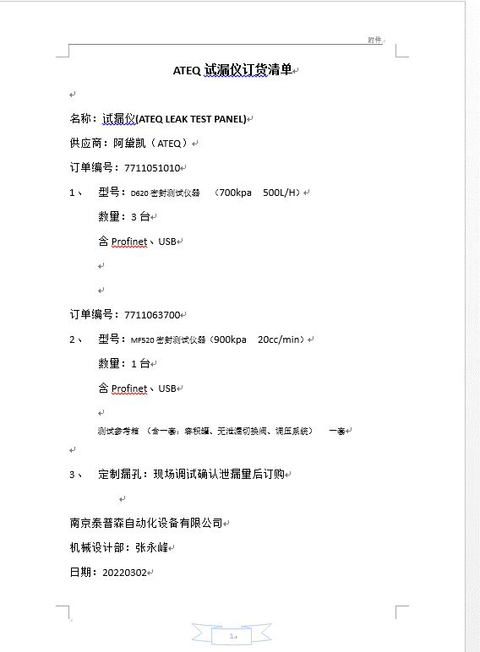

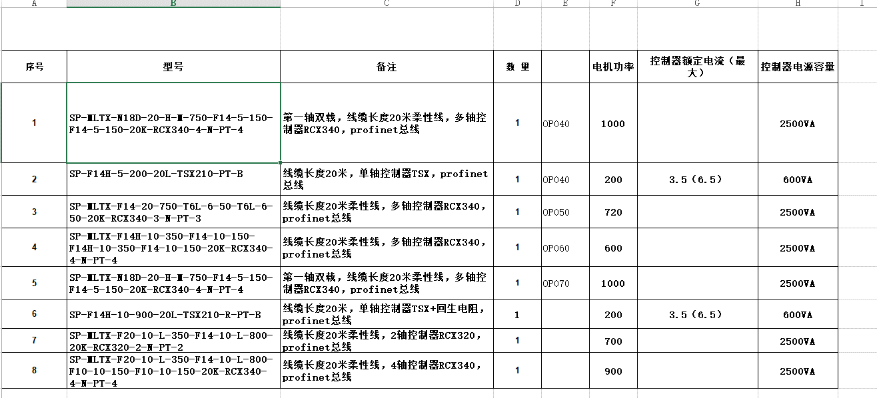

以上取消

序号 | 型号 | 备注 | 数 量 |  | 电机功率 | 控制器额定电流（最大） | 控制器电源容量
1 | SP-MLTX-N18D-20-H-M-750-F14-5-150-F14-5-150-20K-RCX340-4-N-PT-4 | 第一轴双载，线缆长度20米柔性线，多轴控制器RCX340，profinet总线 | 1 | OP040 | 1000 |  | 2500VA
2 | SP-F14H-5-200-20L-TSX210-PT-B | 线缆长度20米，单轴控制器TSX，profinet总线 | 1 | OP040 | 200 | 3.5（6.5） | 600VA
3 | SP-MLTX-F14-20-850-T6L-6-50-T6L-6-50-20K-RCX340-3-N-PT-3 | 线缆长度20米柔性线，多轴控制器RCX340，profinet总线 | 1 | OP050 | 720 |  | 替换原型号SP-MLTX-F14-20-750-T6L-6-50-T6L-6-50-20K-RCX340-3-N-PT-3
4 | SP-MLTX-F14H-10-350-F14-10-150-F14H-10-350-F14-10-150-20K-RCX340-4-N-PT-4 | 线缆长度20米柔性线，多轴控制器RCX340，profinet总线 | 1 | OP060 | 600 |  | 2500VA
5 | SP-MLTX-N18D-20-H-M-750-F14-5-150-F14-5-150-20K-RCX340-4-N-PT-4 | 第一轴双载，线缆长度20米柔性线，多轴控制器RCX340，profinet总线 | 1 | OP070 | 1000 |  | 2500VA
6 | SP-F14H-10-900-20L-TSX210-R-PT-B | 线缆长度20米，单轴控制器TSX+回生电阻，profinet总线 | 1 |  | 200 | 3.5（6.5） | 600VA
7 | SP-MLTX-F20-10-L-350-F14-10-L-800-20K-RCX320-2-N-PT-2 | 线缆长度20米柔性线，2轴控制器RCX320，profinet总线 | 1 |  | 700 |  | 2500VA
8 | SP-MLTX-F20-10-L-350-F14-10-L-800-F10-10-150-F10-10-150-20K-RCX340-4-N-PT-4 | 线缆长度20米柔性线，4轴控制器RCX340，profinet总线 | 1 |  | 900 |  | 2500VA
9 | SP-MLTX-N15-RH-M-1400 -F14H-20-1000-20K-RCX320-2-N-PT-2 | 线缆长度20米柔性线，2轴控制器RCX320，profinet总线 |  |  |  |  | 替换原型号SP-MLTX-N15-RH-M-1400 -N15-RH-M-1000-20K-RCX320-2-N-PT-2

